Oracle cloud
Ficha técnica
Infraestructura como servicio (IaaS)
Nombre del producto | Oracle cloud
Fotografia | Descripcion del producto | Herramientas de gestión | Ancho de banda | Escalabilidad | Disponibilidad y fiabilidad
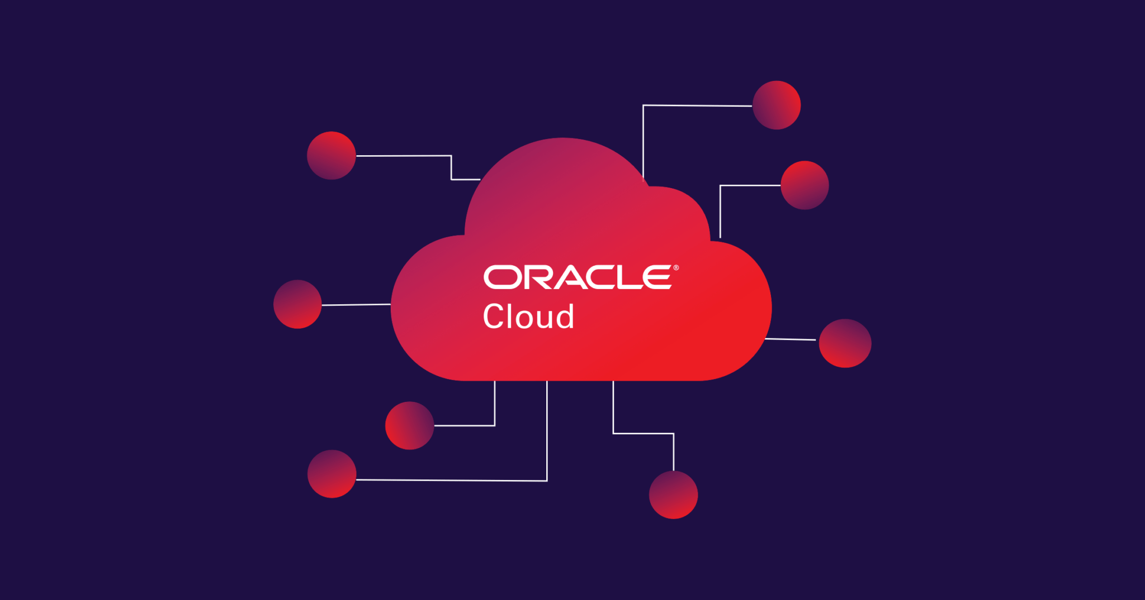 | Oracle Cloud es una plataforma de computación en la nube que ofrece una amplia gama de servicios de infraestructura, plataforma y software como servicio (IaaS, PaaS y SaaS). Está diseñado para ayudar a las organizaciones a construir, implementar y administrar diversas cargas de trabajo en la nube de manera segura y eficiente. | *Oracle Cloud Infrastructure Console *Oracle Cloud Infrastructure CLI *Oracle Cloud Infrastructure SDKs *Oracle Cloud Infrastructure Resource Manager *Oracle Cloud Infrastructure Monitoring | Oracle Cloud ofrece flexibilidad para escalar el ancho de banda según las demandas de tu carga de trabajo, lo que te permite ajustar tus recursos de red de manera efectiva para optimizar el rendimiento y la conectividad de tus aplicaciones y datos en la nube. | Oracle Cloud ofrece una amplia gama de opciones y herramientas para escalar vertical y horizontalmente tus recursos de manera eficiente, asegurando que puedas manejar tanto cargas de trabajo predecibles como picos de demanda imprevistos de manera efectiva y rentable. | Oracle Cloud asegura alta disponibilidad y fiabilidad mediante una infraestructura distribuida globalmente, con múltiples regiones y zonas de disponibilidad. Utiliza prácticas de redundancia, replicación de datos y ofrece SLAs para garantizar tiempos de actividad y rendimiento. Además, proporciona opciones de recuperación ante desastres, monitoreo proactivo y cumplimiento de estándares de seguridad, asegurando un entorno confiable para cargas de trabajo críticas.
Proveedor | Oracle corporation | Escalabilidad
Precio referencial | Desde $499 anual o mensual | *Escalabilidad automática *Escalabilidad vertical y horizontal *Amplia gama de servicios *Elasticidad | Prececios por almacenamiento | Almacenamiento en bloque (Block Volumes) | Almacenamiento en objeto (Object Storage)
Otras caracteristicas | Infraestructura escalable Plataforma de desarrollo Seguridad avanzada Integración con productos Oracle |  | Los precios por almacenamiento en Oracle Cloud también varían según el tipo de servicio y la cantidad de almacenamiento que necesites. | Los precios comienzan alrededor de $0.10US/ 414,246(COP) por GB al mes | Los precios varían según la región geográfica, pero generalmente comienzan alrededor de $0.025US/ 103,562(COP) por GB al mes para almacenamiento de uso general.
Seguridad y cumplimiento | Oracle Cloud cumple con una variedad de estándares y regulaciones de seguridad, como ISO 27001, SOC 1, SOC 2, SOC 3, HIPAA, GDPR y PCI DSS. |  |  | Almacenamiento de archivos (File Storage) | Archivado de datos (Archive Storage
Seguridad de datos | Seguridad de la Infraestructura Control de Acceso y Gestión de Identidades Protección de Datos Monitorización y Detección de Amenazas |  |  | Los precios también varían según la región y la configuración específica, pero generalmente comienzan alrededor de $0.33US/ 1367,012(COP) por GB al mes. | Los precios son más bajos, comenzando alrededor de $0.0015US/ 6,214(COP) por GB al mes.

Amazon Web Services (AWS)
Ficha técnica
Infraestructura como servicio (IaaS)
Nombre del producto | Amazon Web Services (AWS)
Fotografia | Descripcion del producto | Herramientas de gestión | Ancho de banda | Escalabilidad | Disponibilidad y fiabilidad
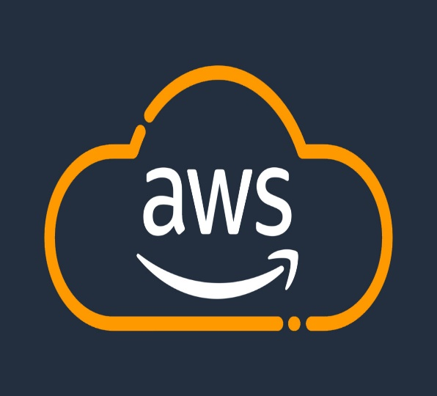 | Amazon Web Services (AWS) es una plataforma de servicios en la nube ofrecida por Amazon.com, Inc. Proporciona una amplia gama de servicios de computación en la nube, incluyendo almacenamiento, bases de datos, análisis, inteligencia artificial, Internet de las cosas (IoT), seguridad, y más. | *AWS Management Console *AWS Command Line Interface (CLI)AWS CloudFormation *AWS Systems Manager *AWS CloudWatch *AWS Identity and Access Management (IAM) *AWS Elastic Beanstalk *AWS Lambda *AWS Trusted Advisor: | AWS proporciona una amplia gama de opciones de ancho de banda que pueden escalar para satisfacer las demandas de conectividad de cualquier aplicación, desde instancias individuales hasta infraestructuras globales distribuidas. Es recomendable consultar la documentación oficial de AWS y utilizar las herramientas de monitoreo y gestión disponibles para optimizar el uso y los costos de ancho de banda en la nube de AWS. | AWS ofrece una amplia gama de opciones y herramientas para escalar recursos de manera efectiva, asegurando que las aplicaciones puedan manejar tanto cargas de trabajo predecibles como picos de demanda imprevistos de manera eficiente y rentable. La escalabilidad en AWS es uno de sus principales beneficios, permitiendo a las organizaciones adaptarse rápidamente a las condiciones cambiantes del mercado y optimizar el uso de recursos en la nube. | AWS asegura alta disponibilidad y fiabilidad mediante una infraestructura global distribuida en múltiples regiones y zonas de disponibilidad. Cada región y zona está diseñada para ser independiente y redundante, asegurando que los servicios y datos puedan mantenerse disponibles incluso en caso de fallos locales. AWS ofrece SLAs que garantizan niveles de servicio específicos para servicios clave como EC2 y S3, y proporciona herramientas como CloudWatch para monitoreo proactivo y gestión de rendimiento.
Proveedor | Amazon.com, Inc. AWS | Escalabilidad
Precio referencial | Desde $199 anual o mensual | *Escalabilidad Vertical *Escalabilidad Horizontal *Almacenamiento Escalable *Bases de Datos Escalables | Prececios por almacenamiento | Amazon S3 (Simple Storage Service) | Amazon EBS (Elastic Block Store)
Otras caracteristicas | Amplia Gama de Servicios Escalabilidad Fiabilidad Flexibilidad de Precios |  | Los precios por almacenamiento en Amazon Web Services (AWS) varían según el tipo de servicio y la región específica donde se implementen los recursos. | $0.023US/ 95,277(COP) por GB almacenado por mes | $0.10US/ 414,246(COP) por GB-mes de snapshots de EBS
Seguridad y cumplimiento | AWS cumple con numerosos estándares y certificaciones de seguridad y cumplimiento global, como ISO 27001, SOC 1/2/3, PCI DSS Nivel 1, y HIPAA, entre otros. |  |  | Amazon Glacier y Glacier Deep Archive | Amazon EFS (Elastic File System)
Seguridad de datos | Encriptación Control de Acceso Seguridad de la Infraestructura Detección y Monitoreo Cumplimiento y Certificaciones Responsabilidad Compartida |  |  | $0.004US/ 16,570(COP) por GB por mes de almacenamiento | $0.30US/ 1242,738(COP) por GB-mes de almacenamiento

IBM Cloud
Ficha técnica
Infraestructura como servicio (IaaS)
Nombre del producto | IBM Cloud
Fotografia | Descripcion del producto | Herramientas de gestión | Ancho de banda | Escalabilidad | Disponibilidad y fiabilidad
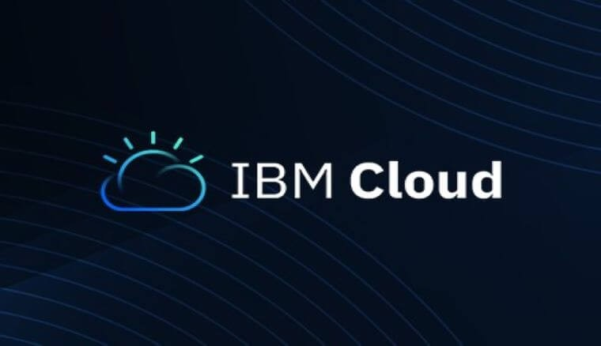 | IBM Cloud es una plataforma de servicios en la nube ofrecida por IBM Corporation. Proporciona una amplia gama de servicios de computación en la nube, incluyendo infraestructura como servicio (IaaS), plataforma como servicio (PaaS), software como servicio (SaaS) y servicios de integración, análisis y seguridad. | *IBM Cloud Pak for Automation *IBM Cloud Pak for Data *IBM Cloud App Management *IBM Cloud Kubernetes Service *IBM Cloud Virtual Servers *IBM Cloud Monitoring with Sysdig | El ancho de banda en IBM Cloud puede variar según el tipo de servicio y la configuración específica del entorno. IBM Cloud proporciona opciones flexibles para ajustar el ancho de banda según las necesidades de los usuarios y las cargas de trabajo. | Estos son solo algunos ejemplos de cómo IBM Cloud aborda la escalabilidad, proporcionando herramientas y servicios diseñados para escalar de manera efectiva y gestionar cargas de trabajo crecientes o fluctuantes en un entorno empresarial. | IBM Cloud se esfuerza por ofrecer una plataforma robusta y confiable que garantice la disponibilidad continua de los servicios críticos para sus clientes, utilizando infraestructuras globales, zonas de disponibilidad redundantes y servicios diseñados para mantener altos estándares de fiabilidad y resiliencia.
Proveedor | IBM | Escalabilidad
Precio referencial | Desde los $365 anual o mensual | *IBM Cloud Kubernetes Service (IKS) *Autoescalado *Bases de Datos Gestionadas *Red Global y Direct Link *Capacidad de Almacenamiento | Prececios por almacenamiento | IBM Cloud Object Storage | IBM Cloud Block Storage
Otras caracteristicas | Amplia Gama de Servicios Flexibilidad Seguridad |  |  | Tarifa mensual por almacenamiento: Aproximadamente $0.023US/ 95,277(COP) por GB almacenado. | Tarifa mensual por almacenamiento en bloque: Aproximadamente $0.10US/ 414,246(COP) por GB almacenado.
Seguridad y cumplimiento | IBM Cloud cumple con una amplia gama de estándares y regulaciones de seguridad global, como ISO 27001, SOC 1/2/3, GDPR, HIPAA, y PCI DSS, entre otros. Esto asegura que los clientes puedan cumplir con sus propias obligaciones regulatorias al usar los servicios de IBM Cloud. |  |  | IBM Cloud File Storage
Seguridad de datos | IBM Cloud ofrece un entorno seguro y cumplidor con regulaciones para proteger los datos y las operaciones de sus clientes, asegurando que puedan confiar en la plataforma para implementar aplicaciones críticas y cumplir con los requisitos de seguridad y cumplimiento específicos de su industria. |  |  | Tarifa mensual por almacenamiento de archivos: Aproximadamente $0.25US/ 1035,615(COP) por GB almacenado.

